Ваша таблица
Почему сотрудник не делает задачу
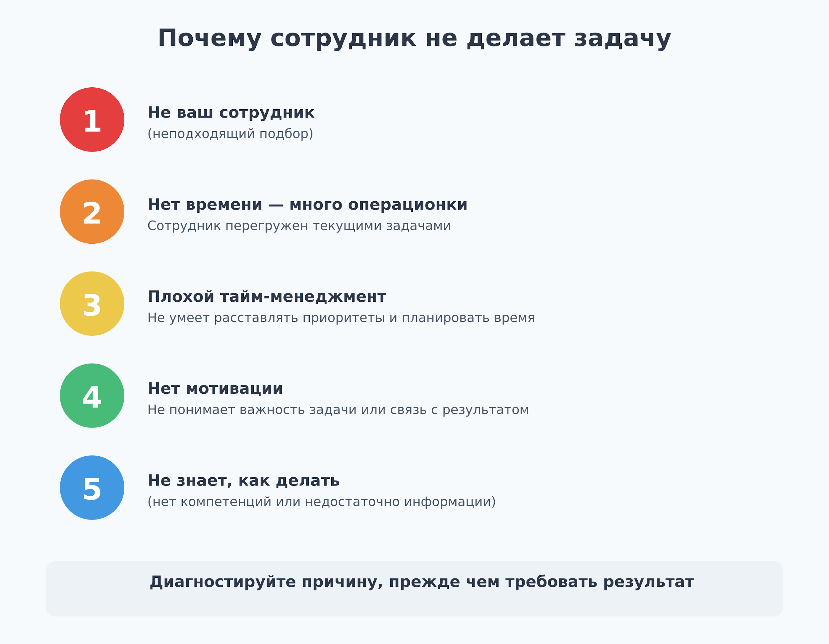
Сделайте копию этого документа. Заполните таблицу.

- Запишите имя сотрудника, который не справился с делегированной ему задачей. - Зафиксируйте причину (подсказка справа 👉🏻). - Отметьте признаки, подверждающие эту причину. - Подумайте, что поменять в системе, чтобы подобное не повторялось. Важно: При анализе поведения сотрудников опирайтесь только на факты.

Сотрудник, не выполнивший задачу | Причина | Признаки/что видим в работе сотрудника | Что делать руководителю/решение
Пример: менеджер Иванов | Нет времени — много операционки | Постоянно закрывает мелкие задачи, зависает в операционке | Перераспределить задачи в отделе, передать рутину более младшим специалистам или в поддержку

